界面&功能
法宝系统 |  |  |  | 功能规则

 | 功能入口

 | 1.主界面右下角新加一个法宝按钮

 | 法宝界面【当前为示例】
5
4
1
2
3
 |  | 1.功能标题与功能说明 |  |  | 1.功能标题与功能说明
 |  | ▶ | 显示标题文字 |  | ▶ | 显示标题文字
 |  | ▶ | 帮助按钮：点击打开通用帮助界面 |  | ▶ | 帮助按钮：点击打开通用帮助界面
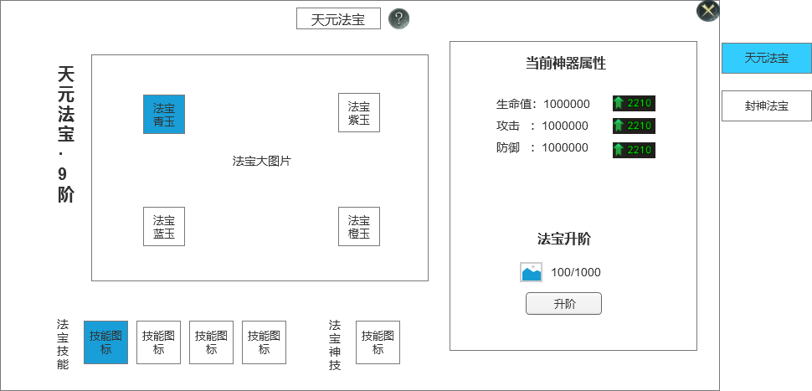
 |  | 2.关闭和帮助 |  |  | 2.关闭和帮助
 |  | ▶ | 关闭按钮：点击关闭界面 |  | ▶ | 关闭按钮：点击关闭界面
 |  | 3.法宝名字 |  |  | 3.法宝列表
 |  | ▶ | 法宝名字和阶数 |  | ▶ | 法宝名字和阶数

8
 |  | 4.法宝图片显示 |  |  | 4.法宝图片显示
 |  | ▶ | 需要一张法宝底图 |  | ▶ | 需要一张法宝底图
 |  |  | 法宝外形像参考图类似的元素模型
 |  | 5.法宝部件 |  |  | 5.法宝部件
 |  | ▶ | 类似装备框，需要有底图，默认显示底图 |  | ▶ | 类似装备框，需要有底图，默认显示底图
 |  | ▶ | 法宝部件可以穿戴，穿戴后显示亮色图标 |  | ▶ | 法宝部件可以穿戴，穿戴后显示亮色图标
 |  |  | 法宝部件分为4个，青玉、紫玉、蓝玉、橙玉 |  |  | 法宝部件分为4个，青玉、紫玉、蓝玉、橙玉
 |  | 6.法宝技能 |  |  | ▶ | 点击法宝部件，如果当时处于有道具，且可以穿戴状态，则点击后穿戴该部件。
 |  | ▶ | 显示法宝的技能图标 |  |  | 如果是未穿戴和已穿戴状态，点击则弹出道具tips窗口
 |  | ▶ | 需要4个技能图标，对应4个法宝部位 |  | 6.法宝技能
 |  | ▶ | 未激活的时候显示灰色，激活后显示亮色 |  | ▶ | 显示法宝的技能图标
 |  | ▶ | 点击技能图标会弹出技能tips，如下图所示 |  | ▶ | 需要4个技能图标，对应4个法宝部位
9
 |  | 7.法宝神技 |  |  | ▶ | 未激活的时候显示灰色，激活后显示亮色
 |  | ▶ | 显示法宝神技的技能能图标 |  | ▶ | 点击技能图标会弹出技能tips，如下图所示
6
7
 |  | ▶ | 4个部位都激活后激活神技 |  | 7.法宝神技
 |  | 8.法宝属性 |  |  | ▶ | 显示法宝神技的技能能图标
 |  | ▶ | 显示法宝当前增加的属性 |  | ▶ | 4个部位都激活后激活神技
 |  | ▶ | 需要显示下级增加的属性，如果法宝满级则不显示 |  | 8.法宝属性
 |  | 9.法宝升级消耗 |  |  | ▶ | 显示法宝当前增加的属性
 |  | ▶ | 显示法宝激活或者消耗的材料 |  | ▶ | 需要显示下级增加的属性，如果法宝满级则不显示
 |  | ▶ | 升阶按钮 |  | 9.法宝升级消耗
 |  | ▶ | 如果法宝升到满级时，则此区域用“已满级”文字替换 |  | ▶ | 显示法宝激活或者消耗的材料
 |  |  |  |  | ▶ | 升阶按钮
 |  |  |  |  | ▶ | 如果法宝升到满级时，则此区域用“已满级”文字替换

 |  |  |  |  | 10.法宝技能具体技能效果
 |  |  |  |  | ▶ | 青玉之力 | 造成伤害时有几率提升自己的10%防御
 | 技能tis界面【当前为示例】 |  |  |  | ▶ | 紫玉之力 | 造成伤害时有几率提升自己的10%攻击力
 |  |  |  |  | ▶ | 蓝玉之力 | 受到伤害有几率恢复自己1%血量
 |  |  |  |  | ▶ | 橙玉之力 | 自身血量提升10%
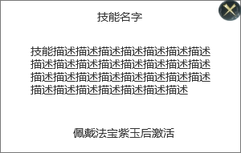
 |  |  |  |  | ▶ | 天元之力 | 造成伤害时有几率使自身无敌X秒

参考界面
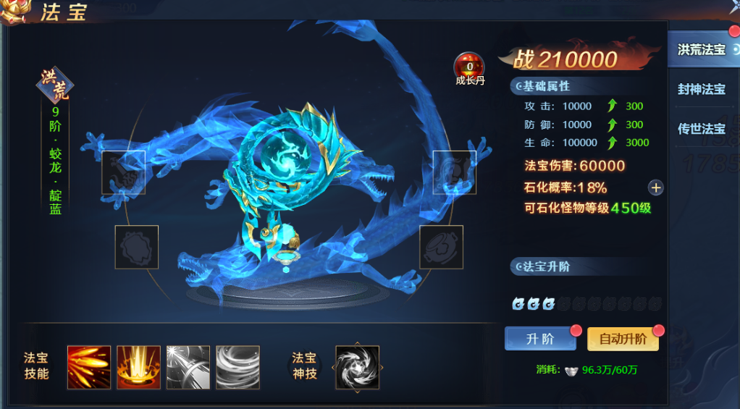
参考图

 | 参考游戏—

